002_1タグ1行
〇 | 説明
 | 分類 | フォーマット
 | 規約グループ名 | 1タグ1行
 | 概要 | 1タグ1行で実装する。タグは開始タグと終了タグは別のタグとする。
 | 原則 | 1タグ1行で実装する。
 |  | タグは開始タグと終了タグは別のタグとする。
 | 例外 | -
 | ポイント | -
 | 理由 | 統一することにより見やすくするため。

〇 | スクリーンショット
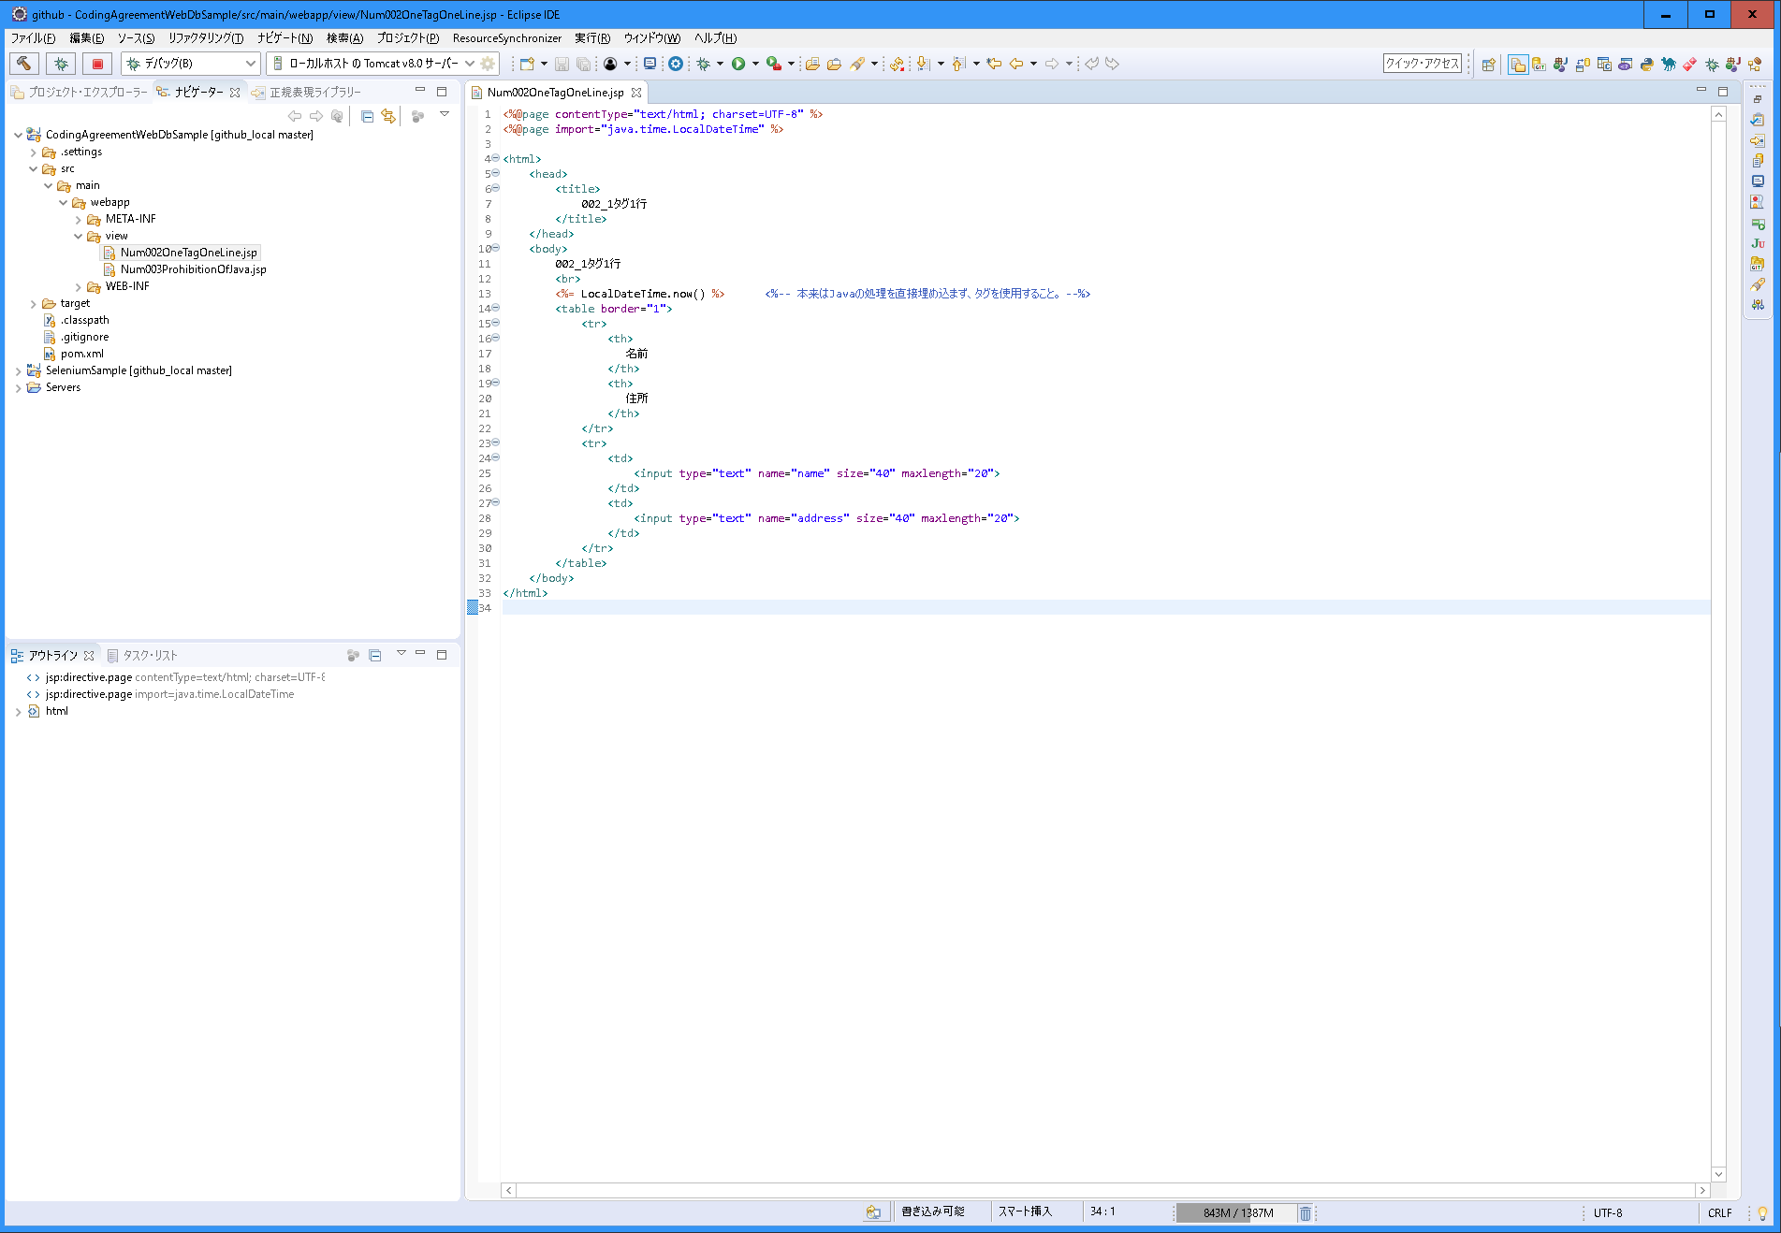

1タグ1行にする。
テーブルの例の場合も、trタグ、thタグ、tdタグやその中のタグも1行ずつにする。

003_Javaの禁止
〇 | 説明
 | 分類 | Java
 | 規約グループ名 | Javaの禁止
 | 概要 | Java処理は記載しない
 | 原則 | Java処理は記載しない
 | 例外 | -
 | ポイント | -
 | 理由 | JSPは画面処理のみを担当し、タグのみにすることでソースを複雑にさせないため。

〇 | スクリーンショット
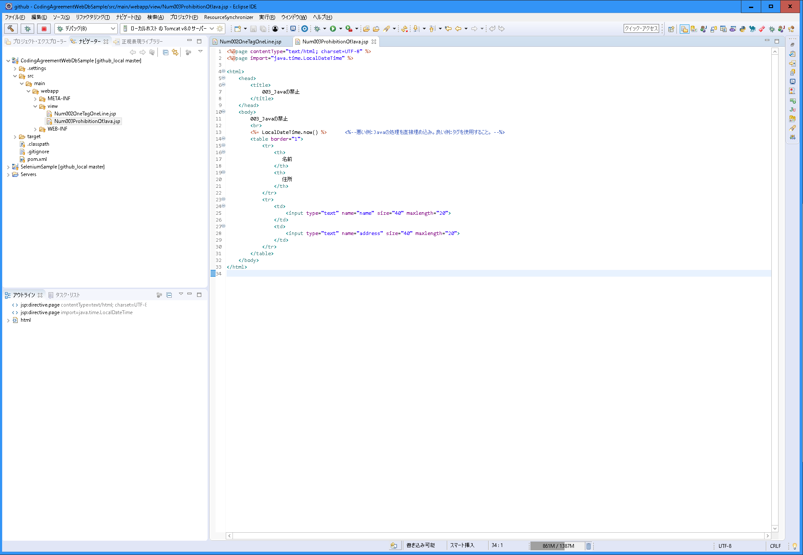

Javaの処理を埋め込むみ「<%～%>」や「<%=～%>」をしようしない。
タグを使用する。coreやfmt、fnなどを使用する。

